Estadísticas
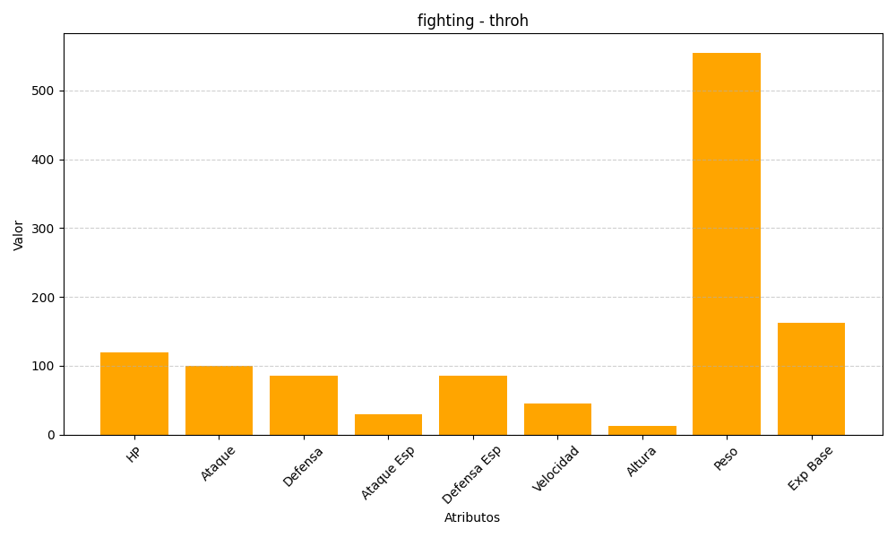
ID | Nombre | Tipo | HP | Ataque | Defensa | Ataque Especial | Defensa Especial | Velocidad | Altura | Peso | Experiencia Base
538 | throh | fighting | 120 | 100 | 85 | 30 | 85 | 45 | 13 | 555 | 163

